手順書
操作手順書 |  |  |  |  | 作成日時：2019/10/23-15:04:57

 | １．操作環境

 |  |  | シナリオファイル名 | C:\Users\Administrator\Desktop\動作確認手順\請求仮締め解除.winsnr

 | ２．操作手順 |  |  | ※「請求締め」後に実施

 |  | ２．１．シナリオ：請求仮締め解除
 |  |  | ２．１．１．[請求仮締め解除]ウィンドウ |  |  | 確認日 | 結果
 |  |  | 画面 | 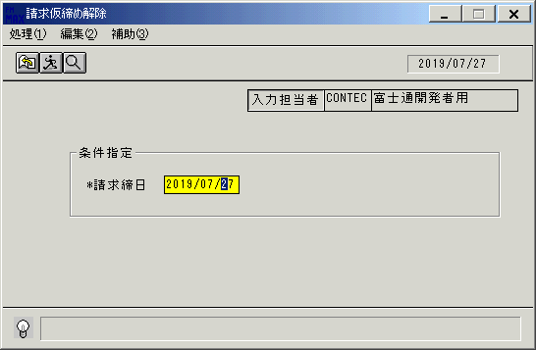
 |  |  | 操作内容 | 「請求仮締め解除」ウィンドウを初期画面表示します。

 |  |  | ２．１．２．[請求仮締め解除]ウィンドウ |  |  | 確認日 | 結果
 |  |  | 画面 | 
 |  |  |  | 「請求締日」を入力し、実行ボタンをクリックします。

 |  |  | ２．１．３．[請求仮締め解除]ウィンドウ - [請求仮締め解除]ウィンドウ |  |  | 確認日 | 結果
 |  |  | 画面 | 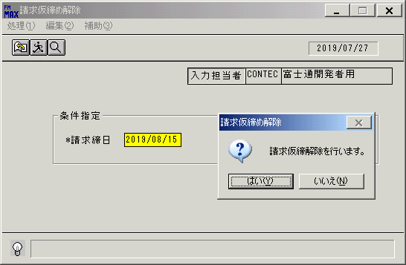
 |  |  | 操作内容 | 「はい」をクリックします。

 |  |  | ２．１．４．[請求仮締め解除]ウィンドウ - [請求仮締め解除]ウィンドウ |  |  | 確認日 | 結果
 |  |  | 画面 | 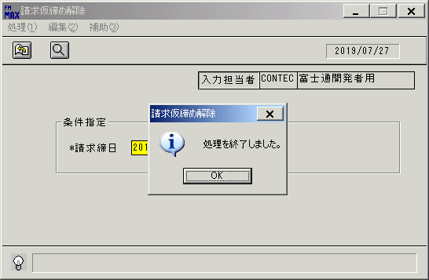
 |  |  | 操作内容 | 「OK」をクリックします。

 |  |  | ２．１．５．[請求仮締め解除]ウィンドウ |  |  | 確認日 | 結果
 |  |  | 画面 | 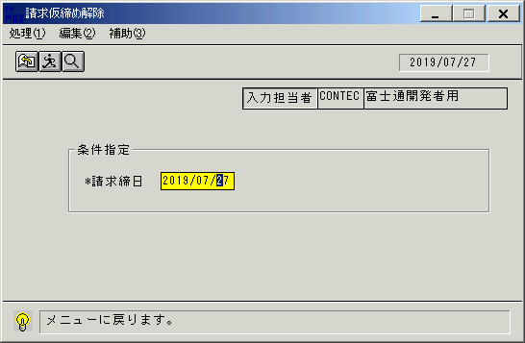
 |  |  | 操作内容 | 終了ボタンをクリックします。

 |  |  | ２．１．６．[請求仮締め解除]ウィンドウ - [請求仮締め解除]ウィンドウ |  |  | 確認日 | 結果
 |  |  | 画面 | 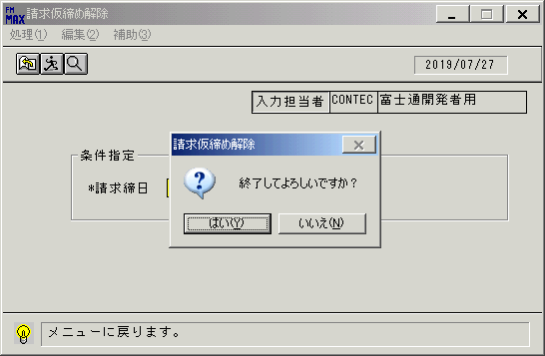
 |  |  | 操作内容 | 「はい」をクリックしてウィンドウを閉じます。

 |  |  | ２．１．7．OSqlEDit |  |  | 確認日 | 結果
 |  |  | 画面 | select TOKSMEDT from TOKMTA where TOKCD = 'ﾆ1843'
 |  |  | 操作内容 | 上記SQLを実行し、出力結果が「20190715」になることを確認します。

画面（請求仮締解除処理）
画面項目説明 |  |  |  | ユーザ名：㈱コンテック殿 |  |  |  |  |  |  | ｼｽﾃﾑ名：新総合情報システム |  |  |  |  | ﾌﾟﾛｾｽID/名：販売システム |  |  | 作成日:２００６年１０月０４日
 |  |  |  |  |  |  |  |  |  |  | ｼﾞｮﾌﾞID/名：SEI／ |  |  |  |  | ﾌﾟﾛｸﾞﾗﾑID/名：SEIFP54/請求仮締解除処理 |  |  | 作成者：R&D) 隈元

 | 【画面項目説明】 |  | 画面名：請求仮締解除処理 |  |  |  |  |  |  |  |  |  | FormID：SEIDL51 |  | ﾓｰﾄﾞ |  | 初期状態
 |  |  |  |  |  |  |  |  |  |  |  |  |  |  | 権限
 | № | 入出力項目名 |  |  | 入力 |  | 表示 | 属性 | 表示桁 | 入力桁 | レ | データソース |  | 項目名(初期値） |  |  |  | 項目説明
 |  |  |  |  | 必須 | 任意

 | 1 | 請求締日 |  |  | ○ |  | ○ | 9 | 8 | 8 |  | FALSE |  |  |  |  |  | 運用日付を初期表示
 | 2 | 入力担当者（ｺｰﾄﾞ） |  |  |  |  | ○ | X | 6 | 0
 | 3 | 入力担当者（名称） |  |  |  |  | ○ | NX | 20 | 0 |  | 担当者マスタ |  | 担当者名 |  |  |  | ログインした担当者コードの名称を担当者マスタより表示。

起動元EXE
システム情報
制御ファイル
データファイル
起動先EXE

画面（請求仮締解除処理） (2)
画面項目説明 |  |  |  | ユーザ名：㈱コンテック殿 |  |  |  |  |  |  | ｼｽﾃﾑ名：新総合情報システム |  |  |  |  | ﾌﾟﾛｾｽID/名：販売システム |  |  | 作成日:２００６年１０月０４日
 |  |  |  |  |  |  |  |  |  |  | ｼﾞｮﾌﾞID/名：SEI／ |  |  |  |  | ﾌﾟﾛｸﾞﾗﾑID/名：SEIFP54/請求仮締解除処理 |  |  | 作成者：R&D) 隈元

 | 【画面項目説明】 |  | 画面名：請求仮締解除処理 |  |  |  |  |  |  |  |  |  | FormID：SEIDL51 |  | ﾓｰﾄﾞ |  | 実行ボタン押下時
 |  |  |  |  |  |  |  |  |  |  |  |  |  |  | 権限
 | № | 入出力項目名 |  |  | 入力 |  | 表示 | 属性 | 表示桁 | 入力桁 | レ | データソース |  | 項目名(初期値） |  |  |  | 項目説明
 |  |  |  |  | 必須 | 任意

 | 1 | 請求締日 |  |  | ○ |  | ○ | 9 | 8 | 8 |  | FALSE |  |  |  |  |  | 請求仮締解除の対象とする日付を指定する。
 | 2 | 入力担当者（ｺｰﾄﾞ） |  |  |  |  | ○ | X | 6 | 0
 | 3 | 入力担当者（名称） |  |  |  |  | ○ | NX | 20 | 0 |  | 担当者マスタ |  | 担当者名 |  |  |  | ログインした担当者コードの名称を担当者マスタより表示。

起動元EXE
システム情報
制御ファイル
データファイル
起動先EXE

